Тюбинги-Ледянки
(8332)440-974
8(912)734-09-74
г.Киров
E-mail: zakaz@optom-company.ru
www.optom-velo.ru
www.optom-intex.ru
www.optom-sanki.ru
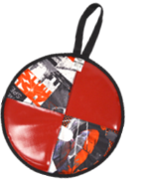 Ледянки Тюбинги
Производитель оставляет за собой право вносить в конструкцию и внешний вид изменения, не ухудшающие качества изделия.
Цена указанная в прайс-листе не является публичной офертой.
Артикул | Наименование | Кол-во в упаковке | Цвет |  | Цена , руб. |  |  | Заказ шт. | Внешний вид
 |  |  |  | от 20 тыс. руб. | от 200 тыс. руб. | свыше 500 тыс. руб. | свыше 1млн. руб.
Сумма заказа: |  |  |  | 103,000р. | 100,000р. | 97,000р. | 96,000р.
Л36 | Ледянка диаметр 360мм - верх : ПВХ - низ: автотент - наполнитель: порилекс, обеспечивает превосходные теплозащитные свойства - легкая - прочная -удобная ручка - отлично скользит | 10 шт (пакет) | в ассортименте | 97р. | 94р. | 91р. | 90р. |  | 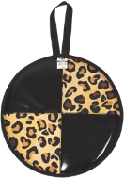 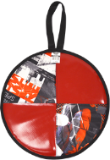 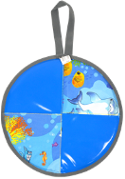 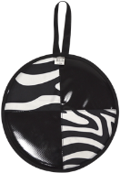
Л40 | Ледянка диаметр 400 мм - верх : oxford - низ: автотент - наполнитель: порилекс, обеспечивает превосходные теплозащитные свойства - легкая - прочная -удобная ручка - отлично скользит | 10 шт (пакет) | горошек/ голубой | 109р. | 106р. | 103р. | 102р. |  | 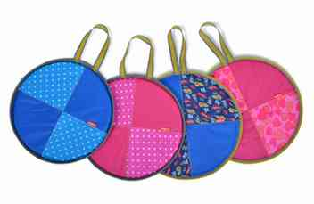
 |  |  | горошек/ розовый | 109р. | 106р. | 103р. | 102р.
 |  |  | машинки/ голубой | 109р. | 106р. | 103р. | 102р.
 |  |  | сердечки/ розовый | 109р. | 106р. | 103р. | 102р.
Подробнее
 |  |  | трансформеры/ голубой | 109р. | 106р. | 103р. | 102р.
Подробнее
Л36Т | Ледянка диаметр 360 мм - верх и низ: автотент - наполнитель: порилекс, обеспечивает превосходные теплозащитные свойства - легкая - прочная -удобная ручка - отлично скользит | 10 шт (пакет) | цвета в ассортименте | 104р. | 101р. | 98р. | 97р. |  | 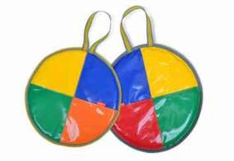
Подробнее
Л40Т | Ледянка диаметр 400 мм - верх и низ: автотент - наполнитель: порилекс, обеспечивает превосходные теплозащитные свойства - легкая - прочная -удобная ручка - отлично скользит | 10 шт (пакет) | цвета в ассортименте | 115р. | 112р. | 109р. | 108р. |  | 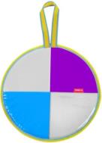 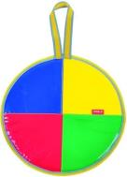
ЛР40 | Ледянка с рисунком диаметр 400 мм - верх : винилискожа - низ: автотент - наполнитель: порилекс, обеспечивает превосходные теплозащитные свойства - легкая - прочная -удобная ручка - отлично скользит | 10 шт (пакет) | рисунок с пингвином (голубой) | 165р. | 160р. | 155р. | 154р. |  | 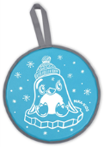
 |  |  | рисунок с медвежонком (зеленый) | 165р. | 160р. | 155р. | 154р.
Подробнее
 |  |  | рисунок со снеговиком (красный) | 165р. | 160р. | 155р. | 154р.
Л45 | Ледянка принтованная диаметр 450 мм - верх: oxford - низ: автотент - наполнитель: порилекс, обеспечивает превосходные теплозащитные свойства - легкая - прочная - удобная ручка - отлично скользит | 10 шт (пакет) | принт:пушистые звери | 137р. | 133р. | 129р. | 128р. |  | 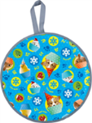
 |  |  | принт: зимний баклажановый | 137р. | 133р. | 129р. | 128р.
 |  |  | принт: зимний голубой | 137р. | 133р. | 129р. | 128р.
Подробнее
 |  |  | принт: скандинавский розовый | 137р. | 133р. | 129р. | 128р.
ЛР45 | Ледянка с рисунком диаметр 450 мм - верх: oxford - низ: автотент - наполнитель: порилекс, обеспечивает превосходные теплозащитные свойства - легкая - прочная - удобная ручка - отлично скользит | 10 шт (пакет) | рисунок с котенком | 197р. | 191р. | 185р. | 183р.
 |  |  | рисунок с кроликом | 197р. | 191р. | 185р. | 183р.
 |  |  | рисунок со щенком | 197р. | 191р. | 185р. | 183р.
 |  |  | рисунок со снеговиком | 197р. | 191р. | 185р. | 183р.
Подробнее
 |  |  | рисунок с медвежонком | 197р. | 191р. | 185р. | 183р.
ЛРФ45 | ФИКСИ ледянка диаметр 450 мм (Обозначения и изображения используются по лицензионному договору.) - верх : ПВХ - низ: автотент, - наполнитель: порилекс, обеспечивает превосходные теплозащитные свойства - легкая - прочная -удобная ручка - отлично скользит | 10 шт (пакет) | фиксики на зеленом | 236р. | 229р. | 222р. | 220р.
Подробнее
 |  |  | фиксики на оранжевом | 236р. | 229р. | 222р. | 220р.
ЛГ46 | Ледянка грушевидная с рисунком 460х400мм - верх: oxford - низ: автотент - наполнитель: порилекс, обеспечивает превосходные теплозащитные свойства - легкая - прочная - удобная ручка - отлично скользит | 10 шт (пакет) | рисунок со щенком | 180р. | 175р. | 170р. | 168р. |  | 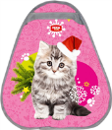
 |  |  | рисунок с пришельцами | 180р. | 175р. | 170р. | 168р.
Подробнее
 |  |  | рисунок с котенком | 180р. | 175р. | 170р. | 168р.
ЛГФ52 | ФИКСИ ледянка 525х500мм (Обозначения и изображения используются по лицензионному договору.) - верх : ПВХ - низ: автотент, - наполнитель: порилекс, обеспечивает превосходные теплозащитные свойства - легкая - прочная -удобная ручка - отлично скользит |  | ФИКСИКИ на зеленом | 302р. | 293р. | 284р. | 281р. |  | 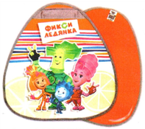
Подробнее
 |  |  | ФИКСИКИ на оранжевом | 302р. | 293р. | 284р. | 281р.
ЛГП 52 | Ледянка грушевидная принтованная 525х500мм - верх: oxford - низ: автотент - наполнитель: порилекс, обеспечивает превосходные теплозащитные свойства - легкая - прочная - удобная ручка - отлично скользит |  | принт: пушистые звери | 186р. | 181р. | 176р. | 174р. |  | 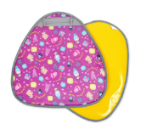 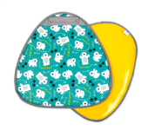 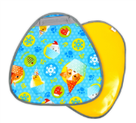 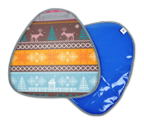
 |  |  | принт: зимний баклажановый | 186р. | 181р. | 176р. | 174р.
 |  |  | принт : с медвежатами на изумрудном | 186р. | 181р. | 176р. | 174р.
Подробнее
 |  |  | принт: скандинавский розовый | 186р. | 181р. | 176р. | 174р.
ЛПР4054 | Ледянка мягкая прямоугольная 400х540мм с рисунком - верх : ПВХ - низ: автотент, - наполнитель: порилекс, обеспечивает превосходные теплозащитные свойства - легкая - прочная -удобная ручка - отлично скользит | 10 шт (пакет) | рисунок с роботом | 236р. | 229р. | 222р. | 220р. |  | 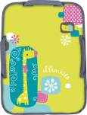 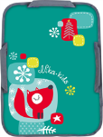
 |  |  | рисунок с бабочками | 236р. | 229р. | 222р. | 220р.
 |  |  | рисунок с жирафом | 236р. | 229р. | 222р. | 220р.
Подробнее
 |  |  | рисунок с лисичкой | 236р. | 229р. | 222р. | 220р.
Подробнее
ЛПРФ4054 | ФИКСИ ледянка прямоугольная 400х540мм (Обозначения и изображения используются по лицензионному договору.) - верх : ПВХ - низ: автотент, - наполнитель: порилекс, обеспечивает превосходные теплозащитные свойства - легкая - прочная -удобная ручка - отлично скользит | 10 шт (пакет) | фиксики на синем | 296р. | 287р. | 278р. | 276р. |  | 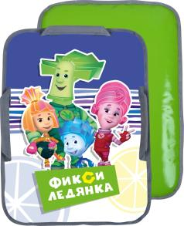
ЛПП4172 | Ледянка принтованная прямоугольная для двоих 410х720мм - верх : ПВХ - низ: автотент, - наполнитель: порилекс, обеспечивает превосходные теплозащитные свойства - легкая - прочная -удобная ручка - отлично скользит | 10 шт (пакет) | принт:экстрим красный | 274р. | 266р. | 258р. | 255р. |  | 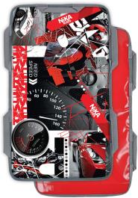
 |  |  | принт:граффити | 274р. | 266р. | 258р. | 255р.
 |  |  | принт:краски | 274р. | 266р. | 258р. | 255р.
Подробнее
 |  |  | принт: с бабочками | 274р. | 266р. | 258р. | 255р.
ЛПФ4172 | ФИКСИ ледянка прямоугольная для двоих 410х720мм - верх : ПВХ - низ: автотент, - наполнитель: порилекс, обеспечивает превосходные теплозащитные свойства - легкая - прочная -удобная ручка - отлично скользит | 10 шт (пакет) | фиксика на голубом | 394р. | 383р. | 372р. | 368р.
Побробнее
 |  |  | фиксика на красном | 394р. | 383р. | 372р. | 368р.
ТБЭ-60/Б | Тюбинг диаметр чехла 650мм диаметр тюбинга в накачанном виде-600мм • материал верха-oxford • материал низа-автотент • все швы усилены капроновой лентой • ручки (лента-тесьма) • буксировочный ремень • цена с камерой | 5шт. | лимонный/ бирюзовый | 591р. | 574р. | 557р. | 551р. |  | 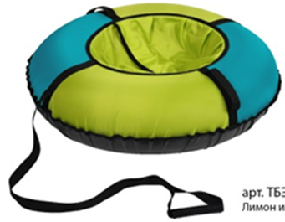 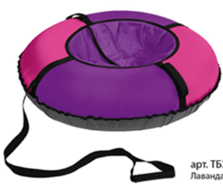 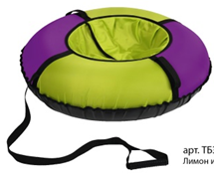
ТБЭ-60/М |  |  | лавандовый/ лимонный | 591р. | 574р. | 557р. | 551р.
лимонный/бирюзовый
ТБЭ-60/Л |  |  | малиновый/ лавандовый | 591р. | 574р. | 557р. | 551р.
ТБЭ-70/Б | Тюбинг диаметр чехла 750мм диаметр тюбинга в накачанном виде-700мм • материал верха-oxford • материал низа-автотент • все швы усилены капроновой лентой • ручки (лента-тесьма) • буксировочный ремень • цена с камерой | 5шт. | лимонный/ бирюзовый | 647р. | 628р. | 609р. | 603р.
ТБЭ-70/М |  |  | лавандовый/ лимонный | 647р. | 628р. | 609р. | 603р.
малиновый/лавандовый
ТБЭ-70/Л |  |  | малиновый/ лавандовый | 647р. | 628р. | 609р. | 603р.
ТБЭ-80/Б | Тюбинг диаметр чехла 850мм диаметр тюбинга в накачанном виде-800мм • материал верха-oxford • материал низа-автотент • все швы усилены капроновой лентой • ручки (лента-тесьма) • буксировочный ремень • цена с камерой | 5шт. | лимонный/ бирюзовый | 734р. | 713р. | 692р. | 684р.
лавандовый/лимонныйй
ТБЭ-80/М |  |  | лавандовый/ лимонный | 734р. | 713р. | 692р. | 684р.
ТБЭ-80/Л |  |  | малиновый/ лавандовый | 734р. | 713р. | 692р. | 684р.
ТБК-70 | Тюбинг экономный диаметр чехла 780мм диаметр тюбинга в накачанном виде-700мм - верх и дно автотент ПВХ - внутри водоотталкивающая ткань - устойчивый к сильным морозам материал -45ºС - все швы усилены капроновой лентой - эргономичные ручки-трубки - буксировочный ремень - защитный болоньевый клапан без молнии - цена с камерой | 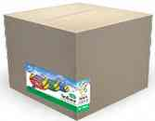 5 шт (коробка) | зеленый/ желтый | 723р. | 702р. | 681р. | 674р. |  | 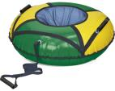 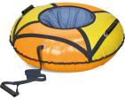 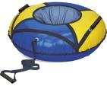 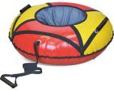
оранжевый/желтый
синий/желтый
 |  |  | красный/ желтый | 723р. | 702р. | 681р. | 674р.
 |  |  | оранжевый/ желтый | 723р. | 702р. | 681р. | 674р.
зеленый/желтый
красный/желтый
Подробнее
 |  |  | синий/ желтый | 723р. | 702р. | 681р. | 674р.
ТБК-85 | Тюбинг экономный диаметр чехла 930мм диаметр тюбинга в накачанном виде-850мм - верх и дно автотент ПВХ - внутри водоотталкивающая ткань - устойчивый к сильным морозам материал -45ºС - все швы усилены капроновой лентой - эргономичные ручки-трубки - буксировочный ремень - защитный болоньевый клапан без молнии - цена с камерой | 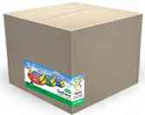 5 шт (коробка) | зеленый/ желтый | 800р. | 777р. | 754р. | 746р. |  | 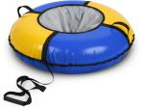 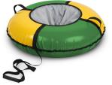 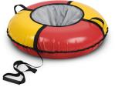 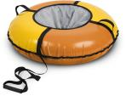
синий/желтый
оранжевый/желтый
 |  |  | красный/ желтый | 800р. | 777р. | 754р. | 746р.
 |  |  | оранжевый/ желтый | 800р. | 777р. | 754р. | 746р.
Подробнее
зеленый/желтый
красный/желтый
 |  |  | синий/ желтый | 800р. | 777р. | 754р. | 746р.
ТБ5К-70/1 | Тюбинг принтованный диаметр чехла 750мм диаметр тюбинга в накачанном виде-700мм • материал верха-РИП-СТОП • материал низа-автотент • все швы усилены капроновой лентой • ручки (лента-тесьма) • буксировочный ремень • клапан с потайной молнией • цена с камерой | 1 шт (коробка) | snowracer | 663р. | 644р. | 625р. | 618р. |  | 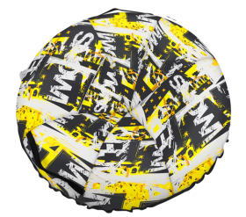 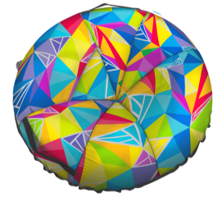 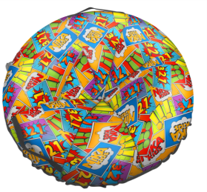
ТБ5К-70/2 |  |  | с кристалами | 663р. | 644р. | 625р. | 618р.
ТБ5К-70/3 |  |  | в силе комиксов | 663р. | 644р. | 625р. | 618р.
ТБ5К-80/1 | Тюбинг принтованный диаметр чехла 850мм диаметр тюбинга в накачанном виде-800мм • материал верха-РИП-СТОП • материал низа-автотент • все швы усилены капроновой лентой • ручки (лента-тесьма) • буксировочный ремень • клапан с потайной молнией • цена с камерой | 1 шт (коробка) | snowracer | 800р. | 777р. | 754р. | 746р.
snowracer
ТБ5К-80/2 |  |  | с кристалами | 800р. | 777р. | 754р. | 746р.
ТБ5К-80/3 |  |  | в силе комиксов | 800р. | 777р. | 754р. | 746р.
ТБ5К-90/1 | Тюбинг принтованный диаметр чехла 970мм диаметр тюбинга в накачанном виде-900мм • материал верха-РИП-СТОП • материал низа-автотент • все швы усилены капроновой лентой • ручки (лента-тесьма) • буксировочный ремень • клапан с потайной молнией • цена с камерой | 1 шт (коробка) | snowracer | 1,074р. | 1,043р. | 1,012р. | 1,001р.
с кристалами
ТБ5К-90/2 |  |  | с кристалами | 1,074р. | 1,043р. | 1,012р. | 1,001р.
ТБ5К-90/3 |  |  | в силе комиксов | 1,074р. | 1,043р. | 1,012р. | 1,001р.
ТБ5К-100/1 | Тюбинг принтованный диаметр чехла 1070мм диаметр тюбинга в накачанном виде-1000мм • материал верха-РИП-СТОП • материал низа-автотент • все швы усилены капроновой лентой • ручки (лента-тесьма) • буксировочный ремень • клапан с потайной молнией • цена с камерой | 1 шт (коробка) | snowracer | 1,129р. | 1,096р. | 1,063р. | 1,052р.
с стиле комиксов
ТБ5К-100/2 |  |  | с кристалами | 1,129р. | 1,096р. | 1,063р. | 1,052р.
ТБ5К-100/3 |  |  | в силе комиксов | 1,129р. | 1,096р. | 1,063р. | 1,052р.
ТБ4К-85 | Тюбинг принтованный диаметр чехла 930мм диаметр тюбинга в накачанном виде-850мм - верх ПВХ - усиленное дно автотент ПВХ - устойчивый к сильным морозам материал -45ºС - все швы усилены капроновой лентой - эргономичные усиленные ручки «Оксфорд» - буксировочный ремень - защитный внутренний клапан с потайной молнией - цена с камерой | 1 шт (коробка) | джинс | 877р. | 851р. | 825р. | 817р. |  | 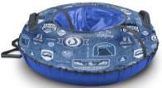 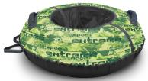 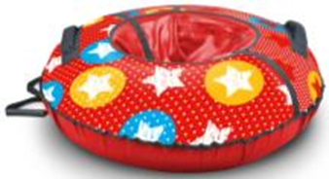
джинс
экстрим
 |  |  | экстрим | 877р. | 851р. | 825р. | 817р.
Подробнее
со звездами
 |  |  | со звездами | 877р. | 851р. | 825р. | 817р.
ТБ4К-95 | Тюбинг принтованный диаметр чехла 1050мм диаметр тюбинга в накачанном виде-950мм - верх ПВХ - усиленное дно автотент ПВХ - устойчивый к сильным морозам материал -45ºС - все швы усилены капроновой лентой - эргономичные усиленные ручки «Оксфорд» - буксировочный ремень - защитный внутренний клапан с потайной молнией - цена с камерой | 1 шт (коробка) | Экстрим | 1,162р. | 1,128р. | 1,094р. | 1,083р. |  | 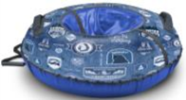 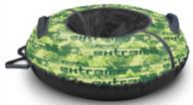
джинс
экстрим
 |  |  | Джинс | 1,162р. | 1,128р. | 1,094р. | 1,083р.
Подробнее
со звездами
 |  |  | со звездами | 1,162р. | 1,128р. | 1,094р. | 1,083р.
ТБ4К-110 | Тюбинг из принтованной ткани диаметр чехла 1200мм диаметр тюбинга в накачанном виде-110мм - верх ПВХ - усиленное дно автотент ПВХ - устойчивый к сильным морозам материал -45ºС - все швы усилены капроновой лентой - эргономичные усиленные ручки «Оксфорд» - буксировочный ремень - защитный внутренний клапан с потайной молнией - цена с камерой | 1 шт (коробка) | Экстрим | 1,282р. | 1,245р. | 1,208р. | 1,195р.
джинс
 |  |  | Джинс | 1,282р. | 1,245р. | 1,208р. | 1,195р.
экстрим
 |  |  | Сафари | 1,282р. | 1,245р. | 1,208р. | 1,195р.
 |  |  | Хант | 1,282р. | 1,245р. | 1,208р. | 1,195р.
Подробнее
 |  |  | со звездами | 1,282р. | 1,245р. | 1,208р. | 1,195р.
со звездами
ТБ1К-70 | Тюбинг классик диаметр чехла 780мм диаметр тюбинга в накачанном виде-700мм - верх автотент ПВХ - усиленное дно автотент ПВХ - устойчивый к сильным морозам материал -45ºС - все швы усилены капроновой лентой - эргономичные усиленные ручки «Оксфорд» - буксировочный ремень - защитный внутренний клапан с потайной молнией - цена с камерой | 1 шт (коробка) | зеленый/ желтый | 822р. | 798р. | 774р. | 766р. |  | 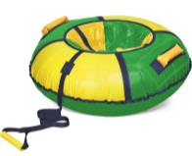 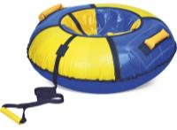 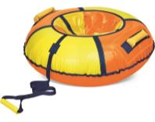 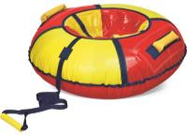 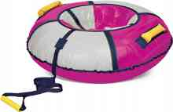 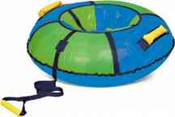 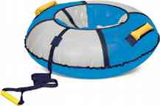
 |  |  | красный/ желтый | 822р. | 798р. | 774р. | 766р.
зеленый/желтый
 |  |  | оранжевый/ желтый | 822р. | 798р. | 774р. | 766р.
 |  |  | синий/ желтый | 822р. | 798р. | 774р. | 766р.
 |  |  | баклажан/ серебро | 822р. | 798р. | 774р. | 766р.
синий/желтый
Подробнее
 |  |  | голубой/ зеленый | 822р. | 798р. | 774р. | 766р.
 |  |  | голубой/ серебро | 822р. | 798р. | 774р. | 766р.
ТБ1К-85 | Тюбинг классик диаметр чехла 930мм диаметр тюбинга в накачанном виде-850мм - верх автотент ПВХ - усиленное дно автотент ПВХ - устойчивый к сильным морозам материал -45ºС - все швы усилены капроновой лентой - эргономичные усиленные ручки «Оксфорд» - буксировочный ремень - защитный внутренний клапан с потайной молнией - цена с камерой | 1 шт (коробка) | зеленый/ желтый | 898р. | 872р. | 846р. | 837р.
 |  |  | красный/ желтый | 898р. | 872р. | 846р. | 837р.
оранжевый/желтый
 |  |  | оранжевый/ желтый | 898р. | 872р. | 846р. | 837р.
 |  |  | синий/ желтый | 898р. | 872р. | 846р. | 837р.
красный/желтый
 |  |  | баклажан/ серебро | 898р. | 872р. | 846р. | 837р.
Подробнее
 |  |  | голубой/ зеленый | 898р. | 872р. | 846р. | 837р.
 |  |  | голубой/ серебро | 898р. | 872р. | 846р. | 837р.
ТБ1К-95 | Тюбинг классик диаметр чехла 1050мм диаметр тюбинга в накачанном виде-950мм - верх автотент ПВХ - усиленное дно автотент ПВХ - устойчивый к сильным морозам материал -45ºС - все швы усилены капроновой лентой - эргономичные усиленные ручки «Оксфорд» - буксировочный ремень - защитный внутренний клапан с потайной молнией - цена с камерой | 1 шт (коробка) | зеленый/ желтый | 1,200р. | 1,165р. | 1,130р. | 1,118р.
баклажан/серебро
 |  |  | красный/ желтый | 1,200р. | 1,165р. | 1,130р. | 1,118р.
 |  |  | оранжевый/ желтый | 1,200р. | 1,165р. | 1,130р. | 1,118р.
голубой/зеленый
 |  |  | синий/ желтый | 1,200р. | 1,165р. | 1,130р. | 1,118р.
 |  |  | баклажан/ серебро | 1,200р. | 1,165р. | 1,130р. | 1,118р.
Подробнее
 |  |  | голубой/ зеленый | 1,200р. | 1,165р. | 1,130р. | 1,118р.
голубой/серебро
 |  |  | голубой/ серебро | 1,200р. | 1,165р. | 1,130р. | 1,118р.
ТБ1К-110 | Тюбинг классик диаметр чехла 1200мм диаметр тюбинга в накачанном виде-1100мм - верх автотент ПВХ - усиленное дно автотент ПВХ - устойчивый к сильным морозам материал -45ºС - все швы усилены капроновой лентой - 4 эргономичные усиленные ручки - буксировочный ремень - защитный внутренний клапан с потайной молнией - цена с камерой | 1 шт (коробка) | зеленый/ желтый | 1,359р. | 1,319р. | 1,279р. | 1,266р. |  | 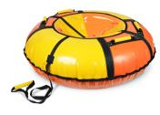
синий/желтый
 |  |  | красный/ желтый | 1,359р. | 1,319р. | 1,279р. | 1,266р.
красный/желтый
 |  |  | оранжевый/ желтый | 1,359р. | 1,319р. | 1,279р. | 1,266р.
голубой/зеленый
 |  |  | синий/ желтый | 1,359р. | 1,319р. | 1,279р. | 1,266р.
голубой/серебро
баклажан/серебро
 |  |  | баклажан/ серебро | 1,359р. | 1,319р. | 1,279р. | 1,266р.
 |  |  | голубой/ зеленый | 1,359р. | 1,319р. | 1,279р. | 1,266р.
зеленый/желтый
Подробнее
 |  |  | голубой/ серебро | 1,359р. | 1,319р. | 1,279р. | 1,266р.
ТБ1КР-70 | Тюбинг с рисунком диаметр чехла 780мм диаметр тюбинга в накачанном виде-700мм - верх автотент ПВХ 550г/кв.м с рисунком Ника - усиленное дно автотент ПВХ 850 гр/кв.м - устойчивый к сильным морозам материал -45ºС - все швы усилены капроновой лентой - эргономичные усиленные ручки «Оксфорд» - буксировочный ремень - защитный внутренний клапан с потайной молнией - цена с камерой Яркая красочная коробка! | 1 шт (коробка) | желтый | 877р. | 851р. | 825р. | 817р.
желтый
 |  |  | зеленый/желтый (рисунок "Сокровища Nika-kids") | 877р. | 851р. | 825р. | 817р.
граффити
с пришельцами
 |  |  | баклажановый /серебро (рисунок с пришельцами) | 877р. | 851р. | 825р. | 817р.
 |  |  | желтый/серебро (рисунок граффити) | 877р. | 851р. | 825р. | 817р.
Подробнее
"Сокровища Nika-kids"
с футболистами
 |  |  | красный/желтый (рисунок с футболистами) | 877р. | 851р. | 825р. | 817р.
ТБ1КР-85 | Тюбинг с рисунком диаметр чехла 930мм диаметр тюбинга в накачанном виде-850мм - верх автотент ПВХ с рисунком - усиленное дно автотент ПВХ - устойчивый к сильным морозам материал -45ºС - все швы усилены капроновой лентой - эргономичные усиленные ручки «Оксфорд» - буксировочный ремень - защитный внутренний клапан с потайной молнией - цена c камерой Яркая красочная коробка! | 1 шт (коробка) | желтый | 975р. | 947р. | 919р. | 909р.
желтый
 |  |  | зеленый/желтый (рисунок "Сокровища Nika-kids") | 975р. | 947р. | 919р. | 909р.
граффити
с пришельцами
 |  |  | баклажановый /серебро (рисунок с пришельцами) | 975р. | 947р. | 919р. | 909р.
 |  |  | желтый/серебро (рисунок граффити) | 975р. | 947р. | 919р. | 909р.
Подробнее
"Сокровища Nika-kids"
с футболистами
 |  |  | красный/желтый (рисунок с футболистами) | 975р. | 947р. | 919р. | 909р.
ТБ1КР-95 | Тюбинг с рисунком диаметр чехла 1050мм диаметр тюбинга в накачанном виде-950мм - верх автотент ПВХ с рисунком - усиленное дно автотент ПВХ - устойчивый к сильным морозам материал -45ºС - все швы усилены капроновой лентой - эргономичные усиленные ручки «Оксфорд» - буксировочный ремень - защитный внутренний клапан с потайной молнией - цена с камерой Яркая красочная коробка! | 1 шт (коробка) | зеленый/желтый (рисунок "Сокровища Nika-kids") | 1,282р. | 1,245р. | 1,208р. | 1,195р.
граффити
с пришельцами
 |  |  | баклажановый /серебро (рисунок с пришельцами) | 1,282р. | 1,245р. | 1,208р. | 1,195р.
 |  |  | желтый/серебро (рисунок граффити) | 1,282р. | 1,245р. | 1,208р. | 1,195р.
Подробнее
"Сокровища Nika-kids"
с футболистами
 |  |  | красный/желтый (рисунок с футболистами) | 1,282р. | 1,245р. | 1,208р. | 1,195р.
ТБ2К-70 | Тюбинг принтованный диаметр чехла 780мм диаметр тюбинга в накачанном виде-700мм - верх ПВХ с ярким принтом - усиленное дно автотент ПВХ - устойчивый к сильным морозам материал -45ºС - все швы усилены капроновой лентой - эргономичные усиленные ручки «Оксфорд» - буксировочный ремень - защитный внутренний клапан с потайной молнией - цена с камерой Яркая красочная коробка! | 1 шт (коробка) | Экстрим красный | 832р. | 808р. | 784р. | 776р.
экстрим красный
с бабочками
 |  |  | с бабочками | 832р. | 808р. | 784р. | 776р.
 |  |  | граффити | 832р. | 808р. | 784р. | 776р.
пушистые звери
граффити
 |  |  | Пушистые звери | 832р. | 808р. | 784р. | 776р.
краски
с рыбками
 |  |  | с рыбками | 832р. | 808р. | 784р. | 776р.
 |  |  | краски | 832р. | 808р. | 784р. | 776р.
Nika sport зеленый
Nika sport синий
 |  |  | НИКА спорт зеленый | 832р. | 808р. | 784р. | 776р.
Подробнее
 |  |  | НИКА спорт синий | 832р. | 808р. | 784р. | 776р.
с осьминогами
 |  |  | с осьминогами | 832р. | 808р. | 784р. | 776р.
ТБ2К-85 | Тюбинг принтованный диаметр чехла 930мм диаметр тюбинга в накачанном виде-850мм - верх ПВХ с ярким принтом - усиленное дно автотент ПВХ - устойчивый к сильным морозам материал -45ºС - все швы усилены капроновой лентой - эргономичные усиленные ручки «Оксфорд» - буксировочный ремень - защитный внутренний клапан с потайной молнией - цена с камерой Яркая красочная коробка! | 1 шт (коробка) | Экстрим красный | 909р. | 883р. | 857р. | 848р.
экстрим красный
с бабочками
 |  |  | с бабочками | 909р. | 883р. | 857р. | 848р.
 |  |  | граффити | 909р. | 883р. | 857р. | 848р.
пушистые звери
граффити
 |  |  | Пушистые звери | 909р. | 883р. | 857р. | 848р.
краски
с рыбками
 |  |  | с рыбками | 909р. | 883р. | 857р. | 848р.
 |  |  | краски | 909р. | 883р. | 857р. | 848р.
Nika sport зеленый
Nika sport синий
 |  |  | НИКА спорт зеленый | 909р. | 883р. | 857р. | 848р.
 |  |  | НИКА спорт синий | 909р. | 883р. | 857р. | 848р.
с осьминогами
леопардовый
 |  |  | с осьминогами | 909р. | 883р. | 857р. | 848р.
 |  |  | Леопард | 909р. | 883р. | 857р. | 848р.
Подробнее
зебра
 |  |  | Зебра | 909р. | 883р. | 857р. | 848р.
ТБ2К-95 | Тюбинг принтованный диаметр чехла 1050мм диаметр тюбинга в накачанном виде-950мм - верх ПВХ с ярким принтом - усиленное дно автотент ПВХ - устойчивый к сильным морозам материал -45ºС - все швы усилены капроновой лентой - эргономичные усиленные ручки «Оксфорд» - буксировочный ремень - защитный внутренний клапан с потайной молнией - цена с камерой Яркая красочная коробка! | 1 шт (коробка) | Экстрим красный | 1,216р. | 1,181р. | 1,146р. | 1,134р.
экстрим красный
с бабочками
 |  |  | с бабочками | 1,216р. | 1,181р. | 1,146р. | 1,134р.
 |  |  | граффити | 1,216р. | 1,181р. | 1,146р. | 1,134р.
пушистые звери
граффити
 |  |  | Пушистые звери | 1,216р. | 1,181р. | 1,146р. | 1,134р.
краски
с рыбками
 |  |  | с рыбками | 1,216р. | 1,181р. | 1,146р. | 1,134р.
 |  |  | краски | 1,216р. | 1,181р. | 1,146р. | 1,134р.
Nika sport зеленый
Nika sport синий
 |  |  | НИКА спорт зеленый | 1,216р. | 1,181р. | 1,146р. | 1,134р.
 |  |  | НИКА спорт синий | 1,216р. | 1,181р. | 1,146р. | 1,134р.
с осьминогами
леопардовый
 |  |  | с осьминогами | 1,216р. | 1,181р. | 1,146р. | 1,134р.
Подробнее
 |  |  | Леопард | 1,216р. | 1,181р. | 1,146р. | 1,134р.

зебра
с планетами
с пришельцами
 |  |  | Зебра | 1,216р. | 1,181р. | 1,146р. | 1,134р.
ТБ3К-70 | Тюбинг с круговым дизайном диаметр чехла 780мм диаметр тюбинга в накачанном виде-700мм - верх ПВХ с красочным круговым рисунком - усиленное дно автотент ПВХ - устойчивый к сильным морозам материал -45ºС - все швы усилены капроновой лентой - эргономичные усиленные ручки «Оксфорд» - буксировочный ремень - защитный внутренний клапан с потайной молнией - цена с камерой Яркая красочная коробка! | 1 шт (коробка) | с планетами | 942р. | 915р. | 888р. | 878р.
 |  |  | с пришельцами | 942р. | 915р. | 888р. | 878р.
 |  |  | пончик | 942р. | 915р. | 888р. | 878р.
пончик
футбольный мяч
 |  |  | футбольный мяч | 942р. | 915р. | 888р. | 878р.
"Остров Nika-kids"
 |  |  | "Остров Nika-kids" | 942р. | 915р. | 888р. | 878р.
с акулой
 |  |  | с акулой | 942р. | 915р. | 888р. | 878р.
Подробнее
"Nika-kids зимний"
 |  |  | "Nika-kids зимний" | 942р. | 915р. | 888р. | 878р.
ТБ3К-85 | Тюбинг с круговым дизайном диаметр чехла 930мм диаметр тюбинга в накачанном виде-850мм - верх ПВХ с красочным круговым рисунком - усиленное дно автотент ПВХ - устойчивый к сильным морозам материал -45ºС - все швы усилены капроновой лентой - эргономичные усиленные ручки «Оксфорд» - буксировочный ремень - защитный внутренний клапан с потайной молнией - цена с камерой Яркая красочная коробка! | 1 шт (коробка) | с планетами | 1,030р. | 1,000р. | 970р. | 960р.
с планетами
с пришельцами
 |  |  | с пришельцами | 1,030р. | 1,000р. | 970р. | 960р.
 |  |  | пончик | 1,030р. | 1,000р. | 970р. | 960р.
пончик
футбольный мяч
 |  |  | футбольный мяч | 1,030р. | 1,000р. | 970р. | 960р.
"Остров Nika-kids"
 |  |  | "Остров Nika-kids" | 1,030р. | 1,000р. | 970р. | 960р.
с акулой
 |  |  | с акулой | 1,030р. | 1,000р. | 970р. | 960р.
Подробнее
"Nika-kids зимний"
 |  |  | "Nika-kids зимний" | 1,030р. | 1,000р. | 970р. | 960р. | 100

